REQUEST_TABLE
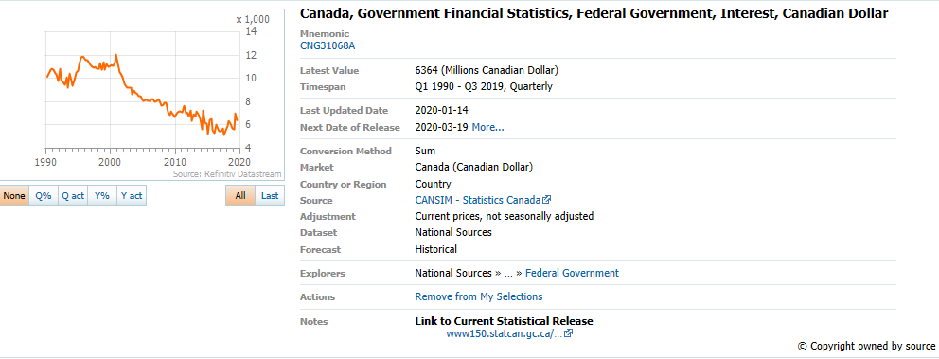
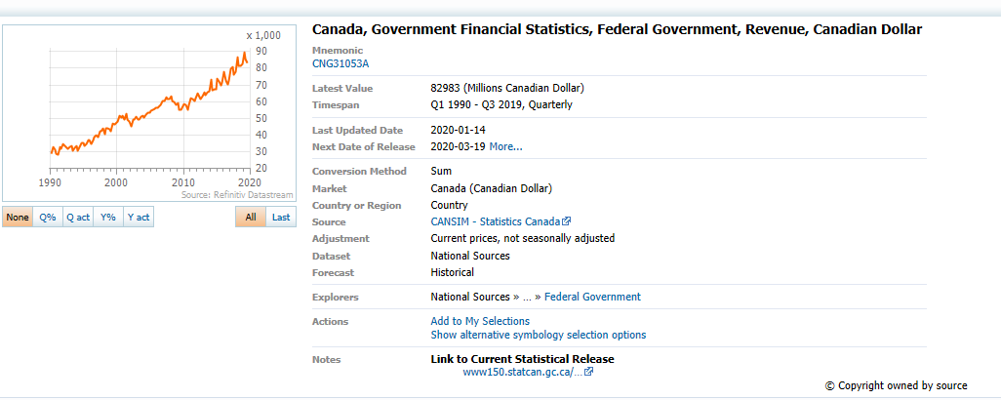
3.0.26.10

 |  |  |  |  |  |  |  |  |  | Last Refreshed: | 2020-04-26
 | Update | Request Type | Format | Series Lookup | Datatype/Expressions | Start Date | End Date | Freq |  | Status | Description |  |  | Statistics |  |  |  | Sequencing
 |  |  |  |  |  |  |  |  |  |  |  | Rows | Cols | Total | Started | Finished | Duration
 | YES | TS | RCM | CNG31068A |  | 01/01/1990 |  | Quarterly | ='Fed_gov_interest_expense'!$A$1 | OK |  | 123 | 2 | 246 | 21:03:32 | 21:03:34 | 0:00:02
 | YES | TS | RCM | CNG31053A |  | 01/01/1990 |  | Quarterly | ='Government revenue'!A1 | OK |  | 123 | 2 | 246 | 21:03:32 | 21:03:36 | 0:00:04

Government revenue
Name | CN FEDERAL GOVERNMENT - REVENUE CURN
Code | CNG31053A
Q1 1990 | 28947

Q2 1990 | 32632
Q3 1990 | 31005
Q4 1990 | 28927
Q1 1991 | 28250
Q2 1991 | 32679
Q3 1991 | 31753
Q4 1991 | 34647
Q1 1992 | 33614
Q2 1992 | 32993
Q3 1992 | 31907
Q4 1992 | 33012
Q1 1993 | 33461
Q2 1993 | 30795
Q3 1993 | 32326
Q4 1993 | 33699
Q1 1994 | 30390
Q2 1994 | 32586
Q3 1994 | 35049
Q4 1994 | 35373
Q1 1995 | 33708
Q2 1995 | 34703
Q3 1995 | 36768
Q4 1995 | 36984
Q1 1996 | 34699
Q2 1996 | 37046
Q3 1996 | 38857
Q4 1996 | 39821
Q1 1997 | 38530
Q2 1997 | 42239
Q3 1997 | 42410
Q4 1997 | 43987
Q1 1998 | 40535
Q2 1998 | 44172
Q3 1998 | 43759
Q4 1998 | 43688
Q1 1999 | 42188
Q2 1999 | 46857
Q3 1999 | 46479
Q4 1999 | 47275
Q1 2000 | 47823
Q2 2000 | 51542
Q3 2000 | 50626
Q4 2000 | 51816
Q1 2001 | 49038
Q2 2001 | 52957
Q3 2001 | 49039
Q4 2001 | 47816
Q1 2002 | 45289
Q2 2002 | 49216
Q3 2002 | 49178
Q4 2002 | 51064
Q1 2003 | 49020
Q2 2003 | 49081
Q3 2003 | 51007
Q4 2003 | 51710
Q1 2004 | 50546
Q2 2004 | 52201
Q3 2004 | 53577
Q4 2004 | 53381
Q1 2005 | 54446
Q2 2005 | 54886
Q3 2005 | 55546
Q4 2005 | 56507
Q1 2006 | 56482
Q2 2006 | 57499
Q3 2006 | 57992
Q4 2006 | 60430
Q1 2007 | 60331
Q2 2007 | 62889
Q3 2007 | 61439
Q4 2007 | 61445
Q1 2008 | 63435
Q2 2008 | 60150
Q3 2008 | 59533
Q4 2008 | 57858
Q1 2009 | 59139
Q2 2009 | 54823
Q3 2009 | 54833
Q4 2009 | 57506
Q1 2010 | 58600
Q2 2010 | 57877
Q3 2010 | 55180
Q4 2010 | 58123
Q1 2011 | 61843
Q2 2011 | 61606
Q3 2011 | 60363
Q4 2011 | 61891
Q1 2012 | 64855
Q2 2012 | 62984
Q3 2012 | 61275
Q4 2012 | 63266
Q1 2013 | 65690
Q2 2013 | 64182
Q3 2013 | 65525
Q4 2013 | 66270
Q1 2014 | 73421
Q2 2014 | 67052
Q3 2014 | 67601
Q4 2014 | 67155
Q1 2015 | 73710
Q2 2015 | 72196
Q3 2015 | 69939
Q4 2015 | 71676
Q1 2016 | 77688
Q2 2016 | 72730
Q3 2016 | 70341
Q4 2016 | 72427
Q1 2017 | 79681
Q2 2017 | 80819
Q3 2017 | 76363
Q4 2017 | 77681
Q1 2018 | 86807
Q2 2018 | 81512
Q3 2018 | 81623
Q4 2018 | 82604
Q1 2019 | 90242
Q2 2019 | 85357
Q3 2019 | 83629
Q4 2019 | 84524
Q1 2020 | NA
Q2 2020 | NA

